EVIDÊNCIAS
RELATÓRIO DE EVIDÊNCIAS DOS SERVIÇOS EXECUTADOS

OBJETIVO |  |  | REGISTRO FOTOGRÁFICO
Comprovar a execuçãdo dos serviços prestados, bem como subsdiar a validação pela empresa contratante - EQTL MA da medição (atividade/quantidade) e a qualidade dos referidos serviços. |  |  | Registro do cenário antes da execução dos serviços e depois para comprovação da execução. Fazer o registro de forma à se obter uma compração do cénario antes e depois dos serviços prestados referentes à cava em rocha.
EVIDÊNCIAS FOTOGRÁFICAS:
REG.001 | REGISTRO INICIOS DOS TRABALHOS |  | REG.002 | REGISTRO DO FIM DOS TRABALHOS
 |  | REFERENCIA - SERV |  |  | REFERENCIA - SERV

ENQUADRAR A FOTO À ESSE ESPAÇO, OBEDECENDO AS DIMENSÕES. Para inserir e configurar a foto, siga as orientações que se encontram no campo passo-a-passo, caso esteja oculto, clique no [2] ao lado da coluna A do cabeçalho para reexibir. |  |  | ENQUADRAR A FOTO À ESSE ESPAÇO, OBEDECENDO AS DIMENSÕES. Para inserir e configurar a foto, siga as orientações que se encontram no campo passo-a-passo, caso esteja oculto, clique no [2] ao lado da coluna A do cabeçalho para reexibir.

EVIDÊNCIAS FOTOGRÁFICAS:
REG.003 | REGISTRO INICIOS DOS TRABALHOS |  | REG.004 | REGISTRO DO FIM DOS TRABALHOS
 |  | REFERENCIA - SERV |  |  | REFERENCIA - SERV

ENQUADRAR A FOTO À ESSE ESPAÇO, OBEDECENDO AS DIMENSÕES. Para inserir e configurar a foto, siga as orientações que se encontram no campo passo-a-passo, caso esteja oculto, clique no [2] ao lado da coluna A do cabeçalho para reexibir. |  |  | ENQUADRAR A FOTO À ESSE ESPAÇO, OBEDECENDO AS DIMENSÕES. Para inserir e configurar a foto, siga as orientações que se encontram no campo passo-a-passo, caso esteja oculto, clique no [2] ao lado da coluna A do cabeçalho para reexibir.

EVIDÊNCIAS FOTOGRÁFICAS:
REG.005 | REGISTRO INICIOS DOS TRABALHOS |  | REG.006 | REGISTRO DO FIM DOS TRABALHOS
 |  | REFERENCIA - SERV |  |  | REFERENCIA - SERV

ENQUADRAR A FOTO À ESSE ESPAÇO, OBEDECENDO AS DIMENSÕES. Para inserir e configurar a foto, siga as orientações que se encontram no campo passo-a-passo, caso esteja oculto, clique no [2] ao lado da coluna A do cabeçalho para reexibir. |  |  | ENQUADRAR A FOTO À ESSE ESPAÇO, OBEDECENDO AS DIMENSÕES. Para inserir e configurar a foto, siga as orientações que se encontram no campo passo-a-passo, caso esteja oculto, clique no [2] ao lado da coluna A do cabeçalho para reexibir.

EVIDÊNCIAS FOTOGRÁFICAS:
REG.007 | REGISTRO INICIOS DOS TRABALHOS |  | REG.008 | REGISTRO DO FIM DOS TRABALHOS
 |  | REFERENCIA - SERV |  |  | REFERENCIA - SERV

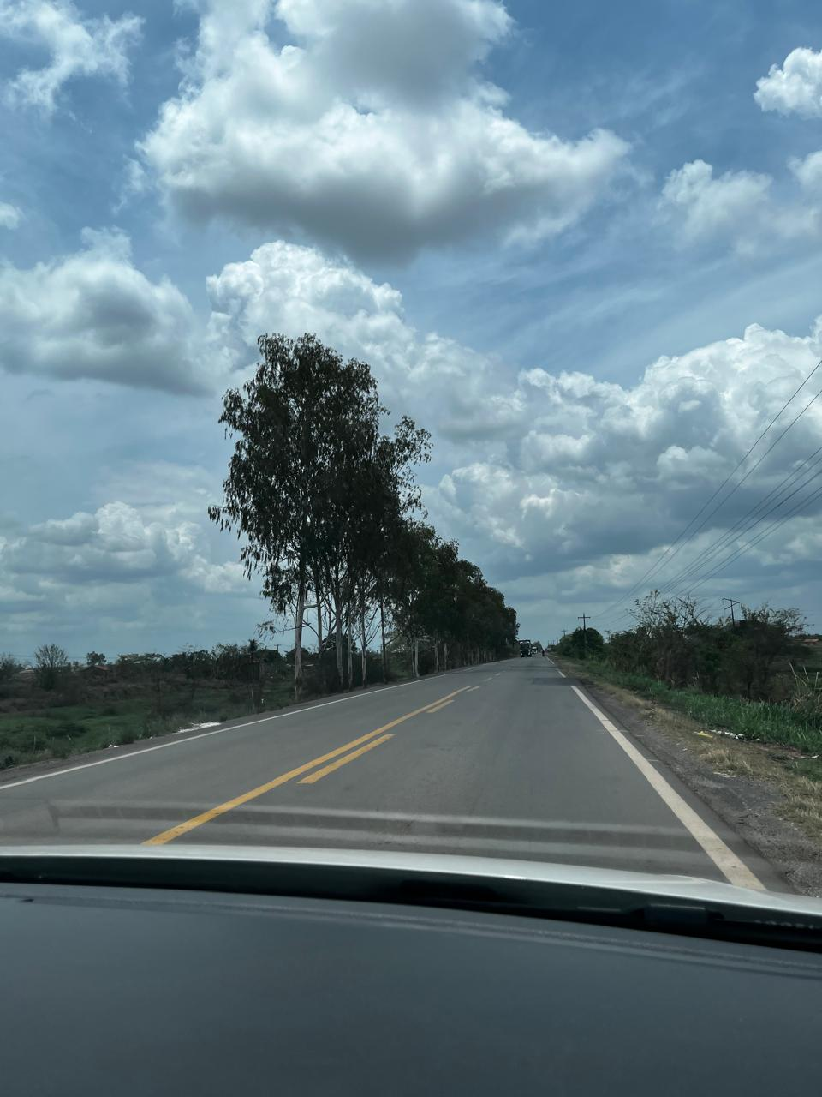 ENQUADRAR A FOTO À ESSE ESPAÇO, OBEDECENDO AS DIMENSÕES. Para inserir e configurar a foto, siga as orientações que se encontram no campo passo-a-passo, caso esteja oculto, clique no [2] ao lado da coluna A do cabeçalho para reexibir. |  |  | ENQUADRAR A FOTO À ESSE ESPAÇO, OBEDECENDO AS DIMENSÕES. Para inserir e configurar a foto, siga as orientações que se encontram no campo passo-a-passo, caso esteja oculto, clique no [2] ao lado da coluna A do cabeçalho para reexibir.

EVIDÊNCIAS FOTOGRÁFICAS:
REG.009 | REGISTRO INICIOS DOS TRABALHOS |  | REG.010 | REGISTRO DO FIM DOS TRABALHOS
 |  | REFERENCIA - SERV |  |  | REFERENCIA - SERV

ENQUADRAR A FOTO À ESSE ESPAÇO, OBEDECENDO AS DIMENSÕES. Para inserir e configurar a foto, siga as orientações que se encontram no campo passo-a-passo, caso esteja oculto, clique no [2] ao lado da coluna A do cabeçalho para reexibir. |  |  | ENQUADRAR A FOTO À ESSE ESPAÇO, OBEDECENDO AS DIMENSÕES. Para inserir e configurar a foto, siga as orientações que se encontram no campo passo-a-passo, caso esteja oculto, clique no [2] ao lado da coluna A do cabeçalho para reexibir.

EVIDÊNCIAS FOTOGRÁFICAS:
REG.011 | REGISTRO INICIOS DOS TRABALHOS |  | REG.012 | REGISTRO DO FIM DOS TRABALHOS
 |  | REFERENCIA - SERV |  |  | REFERENCIA - SERV

ENQUADRAR A FOTO À ESSE ESPAÇO, OBEDECENDO AS DIMENSÕES. Para inserir e configurar a foto, siga as orientações que se encontram no campo passo-a-passo, caso esteja oculto, clique no [2] ao lado da coluna A do cabeçalho para reexibir. |  |  | ENQUADRAR A FOTO À ESSE ESPAÇO, OBEDECENDO AS DIMENSÕES. Para inserir e configurar a foto, siga as orientações que se encontram no campo passo-a-passo, caso esteja oculto, clique no [2] ao lado da coluna A do cabeçalho para reexibir.

EVIDÊNCIAS FOTOGRÁFICAS:
REG.013 | REGISTRO INICIOS DOS TRABALHOS |  | REG.014 | REGISTRO DO FIM DOS TRABALHOS
 |  |  |  |  | REFERENCIA - SERV

ENQUADRAR A FOTO À ESSE ESPAÇO, OBEDECENDO AS DIMENSÕES. Para inserir e configurar a foto, siga as orientações que se encontram no campo passo-a-passo, caso esteja oculto, clique no [2] ao lado da coluna A do cabeçalho para reexibir. |  |  | ENQUADRAR A FOTO À ESSE ESPAÇO, OBEDECENDO AS DIMENSÕES. Para inserir e configurar a foto, siga as orientações que se encontram no campo passo-a-passo, caso esteja oculto, clique no [2] ao lado da coluna A do cabeçalho para reexibir.

EVIDÊNCIAS FOTOGRÁFICAS:
REG.015 | REGISTRO INICIOS DOS TRABALHOS |  | REG.016 | REGISTRO DO FIM DOS TRABALHOS
 |  | REFERENCIA - SERV |  |  | REFERENCIA - SERV

ENQUADRAR A FOTO À ESSE ESPAÇO, OBEDECENDO AS DIMENSÕES. Para inserir e configurar a foto, siga as orientações que se encontram no campo passo-a-passo, caso esteja oculto, clique no [2] ao lado da coluna A do cabeçalho para reexibir. |  |  | ENQUADRAR A FOTO À ESSE ESPAÇO, OBEDECENDO AS DIMENSÕES. Para inserir e configurar a foto, siga as orientações que se encontram no campo passo-a-passo, caso esteja oculto, clique no [2] ao lado da coluna A do cabeçalho para reexibir.

EVIDÊNCIAS FOTOGRÁFICAS:
REG.017 | REGISTRO INICIOS DOS TRABALHOS |  | REG.018 | REGISTRO DO FIM DOS TRABALHOS
 |  | REFERENCIA - SERV |  |  | REFERENCIA - SERV

ENQUADRAR A FOTO À ESSE ESPAÇO, OBEDECENDO AS DIMENSÕES. Para inserir e configurar a foto, siga as orientações que se encontram no campo passo-a-passo, caso esteja oculto, clique no [2] ao lado da coluna A do cabeçalho para reexibir. |  |  | ENQUADRAR A FOTO À ESSE ESPAÇO, OBEDECENDO AS DIMENSÕES. Para inserir e configurar a foto, siga as orientações que se encontram no campo passo-a-passo, caso esteja oculto, clique no [2] ao lado da coluna A do cabeçalho para reexibir.

EVIDÊNCIAS FOTOGRÁFICAS:
REG.019 | REGISTRO INICIOS DOS TRABALHOS |  | REG.020 | REGISTRO DO FIM DOS TRABALHOS
 |  | REFERENCIA - SERV |  |  | REFERENCIA - SERV

ENQUADRAR A FOTO À ESSE ESPAÇO, OBEDECENDO AS DIMENSÕES. Para inserir e configurar a foto, siga as orientações que se encontram no campo passo-a-passo, caso esteja oculto, clique no [2] ao lado da coluna A do cabeçalho para reexibir. |  |  | ENQUADRAR A FOTO À ESSE ESPAÇO, OBEDECENDO AS DIMENSÕES. Para inserir e configurar a foto, siga as orientações que se encontram no campo passo-a-passo, caso esteja oculto, clique no [2] ao lado da coluna A do cabeçalho para reexibir.

EVIDÊNCIAS FOTOGRÁFICAS:
REG.021 | REGISTRO INICIOS DOS TRABALHOS |  | REG.022 | REGISTRO DO FIM DOS TRABALHOS
 |  | REFERENCIA - SERV |  |  | REFERENCIA - SERV

ENQUADRAR A FOTO À ESSE ESPAÇO, OBEDECENDO AS DIMENSÕES. Para inserir e configurar a foto, siga as orientações que se encontram no campo passo-a-passo, caso esteja oculto, clique no [2] ao lado da coluna A do cabeçalho para reexibir. |  |  | ENQUADRAR A FOTO À ESSE ESPAÇO, OBEDECENDO AS DIMENSÕES. Para inserir e configurar a foto, siga as orientações que se encontram no campo passo-a-passo, caso esteja oculto, clique no [2] ao lado da coluna A do cabeçalho para reexibir.

EVIDÊNCIAS FOTOGRÁFICAS:
REG.023 | REGISTRO INICIOS DOS TRABALHOS |  | REG.024 | REGISTRO DO FIM DOS TRABALHOS
 |  | REFERENCIA - SERV |  |  | REFERENCIA - SERV

ENQUADRAR A FOTO À ESSE ESPAÇO, OBEDECENDO AS DIMENSÕES. Para inserir e configurar a foto, siga as orientações que se encontram no campo passo-a-passo, caso esteja oculto, clique no [2] ao lado da coluna A do cabeçalho para reexibir. |  |  | ENQUADRAR A FOTO À ESSE ESPAÇO, OBEDECENDO AS DIMENSÕES. Para inserir e configurar a foto, siga as orientações que se encontram no campo passo-a-passo, caso esteja oculto, clique no [2] ao lado da coluna A do cabeçalho para reexibir.

EVIDÊNCIAS FOTOGRÁFICAS:
REG.025 | REGISTRO INICIOS DOS TRABALHOS |  | REG.026 | REGISTRO DO FIM DOS TRABALHOS
 |  | REFERENCIA - SERV |  |  | REFERENCIA - SERV

ENQUADRAR A FOTO À ESSE ESPAÇO, OBEDECENDO AS DIMENSÕES. Para inserir e configurar a foto, siga as orientações que se encontram no campo passo-a-passo, caso esteja oculto, clique no [2] ao lado da coluna A do cabeçalho para reexibir. |  |  | ENQUADRAR A FOTO À ESSE ESPAÇO, OBEDECENDO AS DIMENSÕES. Para inserir e configurar a foto, siga as orientações que se encontram no campo passo-a-passo, caso esteja oculto, clique no [2] ao lado da coluna A do cabeçalho para reexibir.

EVIDÊNCIAS FOTOGRÁFICAS:
REG.027 | REGISTRO INICIOS DOS TRABALHOS |  | REG.028 | REGISTRO DO FIM DOS TRABALHOS
 |  | REFERENCIA - SERV |  |  | REFERENCIA - SERV

ENQUADRAR A FOTO À ESSE ESPAÇO, OBEDECENDO AS DIMENSÕES. Para inserir e configurar a foto, siga as orientações que se encontram no campo passo-a-passo, caso esteja oculto, clique no [2] ao lado da coluna A do cabeçalho para reexibir. |  |  | ENQUADRAR A FOTO À ESSE ESPAÇO, OBEDECENDO AS DIMENSÕES. Para inserir e configurar a foto, siga as orientações que se encontram no campo passo-a-passo, caso esteja oculto, clique no [2] ao lado da coluna A do cabeçalho para reexibir.

EVIDÊNCIAS FOTOGRÁFICAS:
REG.029 | REGISTRO INICIOS DOS TRABALHOS |  | REG.030 | REGISTRO DO FIM DOS TRABALHOS
 |  | REFERENCIA - SERV |  |  | REFERENCIA - SERV

ENQUADRAR A FOTO À ESSE ESPAÇO, OBEDECENDO AS DIMENSÕES. Para inserir e configurar a foto, siga as orientações que se encontram no campo passo-a-passo, caso esteja oculto, clique no [2] ao lado da coluna A do cabeçalho para reexibir. |  |  | ENQUADRAR A FOTO À ESSE ESPAÇO, OBEDECENDO AS DIMENSÕES. Para inserir e configurar a foto, siga as orientações que se encontram no campo passo-a-passo, caso esteja oculto, clique no [2] ao lado da coluna A do cabeçalho para reexibir.

EVIDÊNCIAS FOTOGRÁFICAS:
REG.031 | REGISTRO INICIOS DOS TRABALHOS |  | REG.032 | REGISTRO DO FIM DOS TRABALHOS
 |  | REFERENCIA - SERV |  |  | REFERENCIA - SERV

ENQUADRAR A FOTO À ESSE ESPAÇO, OBEDECENDO AS DIMENSÕES. Para inserir e configurar a foto, siga as orientações que se encontram no campo passo-a-passo, caso esteja oculto, clique no [2] ao lado da coluna A do cabeçalho para reexibir. |  |  | ENQUADRAR A FOTO À ESSE ESPAÇO, OBEDECENDO AS DIMENSÕES. Para inserir e configurar a foto, siga as orientações que se encontram no campo passo-a-passo, caso esteja oculto, clique no [2] ao lado da coluna A do cabeçalho para reexibir.

EVIDÊNCIAS FOTOGRÁFICAS:
REG.033 | REGISTRO INICIOS DOS TRABALHOS |  | REG.034 | REGISTRO DO FIM DOS TRABALHOS
 |  | REFERENCIA - SERV |  |  | REFERENCIA - SERV

ENQUADRAR A FOTO À ESSE ESPAÇO, OBEDECENDO AS DIMENSÕES. Para inserir e configurar a foto, siga as orientações que se encontram no campo passo-a-passo, caso esteja oculto, clique no [2] ao lado da coluna A do cabeçalho para reexibir. |  |  | ENQUADRAR A FOTO À ESSE ESPAÇO, OBEDECENDO AS DIMENSÕES. Para inserir e configurar a foto, siga as orientações que se encontram no campo passo-a-passo, caso esteja oculto, clique no [2] ao lado da coluna A do cabeçalho para reexibir.

EVIDÊNCIAS FOTOGRÁFICAS:
REG.035 | REGISTRO INICIOS DOS TRABALHOS |  | REG.036 | REGISTRO DO FIM DOS TRABALHOS
 |  | REFERENCIA - SERV |  |  | REFERENCIA - SERV

ENQUADRAR A FOTO À ESSE ESPAÇO, OBEDECENDO AS DIMENSÕES. Para inserir e configurar a foto, siga as orientações que se encontram no campo passo-a-passo, caso esteja oculto, clique no [2] ao lado da coluna A do cabeçalho para reexibir. |  |  | ENQUADRAR A FOTO À ESSE ESPAÇO, OBEDECENDO AS DIMENSÕES. Para inserir e configurar a foto, siga as orientações que se encontram no campo passo-a-passo, caso esteja oculto, clique no [2] ao lado da coluna A do cabeçalho para reexibir.

EVIDÊNCIAS FOTOGRÁFICAS:
REG.037 | REGISTRO INICIOS DOS TRABALHOS |  | REG.038 | REGISTRO DO FIM DOS TRABALHOS
 |  | REFERENCIA - SERV |  |  | REFERENCIA - SERV

ENQUADRAR A FOTO À ESSE ESPAÇO, OBEDECENDO AS DIMENSÕES. Para inserir e configurar a foto, siga as orientações que se encontram no campo passo-a-passo, caso esteja oculto, clique no [2] ao lado da coluna A do cabeçalho para reexibir. |  |  | ENQUADRAR A FOTO À ESSE ESPAÇO, OBEDECENDO AS DIMENSÕES. Para inserir e configurar a foto, siga as orientações que se encontram no campo passo-a-passo, caso esteja oculto, clique no [2] ao lado da coluna A do cabeçalho para reexibir.

EVIDÊNCIAS FOTOGRÁFICAS:
REG.039 | REGISTRO INICIOS DOS TRABALHOS |  | REG.040 | REGISTRO DO FIM DOS TRABALHOS
 |  | REFERENCIA - SERV |  |  | REFERENCIA - SERV

ENQUADRAR A FOTO À ESSE ESPAÇO, OBEDECENDO AS DIMENSÕES. Para inserir e configurar a foto, siga as orientações que se encontram no campo passo-a-passo, caso esteja oculto, clique no [2] ao lado da coluna A do cabeçalho para reexibir. |  |  | ENQUADRAR A FOTO À ESSE ESPAÇO, OBEDECENDO AS DIMENSÕES. Para inserir e configurar a foto, siga as orientações que se encontram no campo passo-a-passo, caso esteja oculto, clique no [2] ao lado da coluna A do cabeçalho para reexibir.

EVIDÊNCIAS FOTOGRÁFICAS:
REG.041 | REGISTRO INICIOS DOS TRABALHOS |  | REG.042 | REGISTRO DO FIM DOS TRABALHOS
 |  | REFERENCIA - SERV |  |  | REFERENCIA - SERV

ENQUADRAR A FOTO À ESSE ESPAÇO, OBEDECENDO AS DIMENSÕES. Para inserir e configurar a foto, siga as orientações que se encontram no campo passo-a-passo, caso esteja oculto, clique no [2] ao lado da coluna A do cabeçalho para reexibir. |  |  | ENQUADRAR A FOTO À ESSE ESPAÇO, OBEDECENDO AS DIMENSÕES. Para inserir e configurar a foto, siga as orientações que se encontram no campo passo-a-passo, caso esteja oculto, clique no [2] ao lado da coluna A do cabeçalho para reexibir.

EVIDÊNCIAS FOTOGRÁFICAS:
REG.043 | REGISTRO INICIOS DOS TRABALHOS |  | REG.044 | REGISTRO DO FIM DOS TRABALHOS
...

